文案2C
What exactly people can expect if they click on your ads |  |  | 婚纱
General 基本属性 | 字数 | Unility 实用性 | 字数 | Emotion 情绪价值 | 字数 | Status 心理地位 | 字数 | Product & Service 产品和服务 | 字数 | 描述 | 字数 | 标题1 | 埋词 | 带行动号召
Beautiful 漂亮 |  | Fit 合身 |  | Exciting 激动 |  | Ego / Self Esteem 自尊 |  | Pricing |  |  |  | 标题2 | 埋词
Chic 时髦 |  | Comfortable 舒适 |  | Happy 开心 |  | Best / Premium |  | Financing & Payment Plan | Certification |  |  | 标题3 | 埋词 | 带行动号召
Sexy 性感 |  | Safe 安全 |  | Expecting 期待 |  | Prestige 声望 |  | Location（近=方便） | Trust |  |  | 标题4 | 埋词
 |  | Private 隐私 |  |  |  | Awards 奖项 |  | Spaical | Experience |  |  | 标题5 | 埋词 | 带行动号召
 |  | Occasion 场合 |  |  |  | Priority 优越感 |  | Discounts | New | Innovative |  |  | 标题6 | 埋词
 |  |  |  |  |  |  |  | Deals | Advanced Tech |  |  | 标题7 | 埋词 | 带行动号召
 |  |  |  |  |  |  |  | Care who makes it | Process |  |  | 标题8 | 埋词
 |  |  |  |  |  |  |  | Customer Service, Staff Responsive | Procedure |  |  | 标题9 | 基本属性
 |  |  |  |  |  |  |  | Prestige 声望 |  |  |  | 标题10 | 产品和服务
 |  |  |  |  |  |  |  | Awards 奖项 |  |  | 0 | 标题11 | 行动号召 | 关键字 + buy / for sale / clearance
 |  |  |  |  |  |  |  |  |  |  | 0 | 标题12 | 情绪价值
Find Your Gorgeous Style | 24 | Custom Size Perfectly Fit | 25 | Wow Your Husband Wed. Dress | 27 | Girls Will Want The Same Dress | 30 | Wedding Dress Under $79 | 23 |  | 0 | 标题13 | 产品和服务
Hourglass Shape Wedding Dress | 29 | True-to-size 100% Fits You | 26 | Make You Prettier & Shining | 27 | Beauty Outside Reflects Inside | 30 | Ship From Nevada Get in 2-week | 30 |  | 0 | 标题14 | 实用性
Wedding Dress Trending 2022 | 27 | Premium Wedding Dress 0-30W | 27 | For A Wedding You Can't Wait | 28 | Wedding Dress All Be Impressed | 30 | 60-day Money-back Guarantee | 27 |  | 0 | 标题15 | 心理地位
Amazingly Pretty Wedding Dress | 30 | Easily Get Flattering Size | 26 | Beautiful Dress You Can't Wait | 30 | Premium Satin Wedding Dress | 27 | Tell Us. We Custom Your Size | 28 |  | 0
Hot Chic & Sexy Wedding Dress | 29 | Best Dress for Indoor Wedding | 29 | Wedding Dress You Dreamt Of | 27 | Best Satin Wedding Dress | 24 | 17+ Years of Designing Dress | 28
100+ Sexy Style Wedding Dress | 29 | Comfortably Braless Wed. Dress | 30 |  | 0 |  | 0 | Pay in 4 Interests Free | 23
 | 0 | No-See-Thru Wedding Dress | 25 |  |  |  | 0 | All Wedding Dress 20% Off Now | 29 |  |  | 描述 | 从业年限、产品分类、产品款式、促销信息、运费政策、运输时效
 |  |  |  |  |  |  |  | Luxe Quality | Cheap Price | 26
 |  |  |  |  |  |  |  | Fast Ship From Warehouse in US | 30
网页和附加信息
Results
Photo
Images
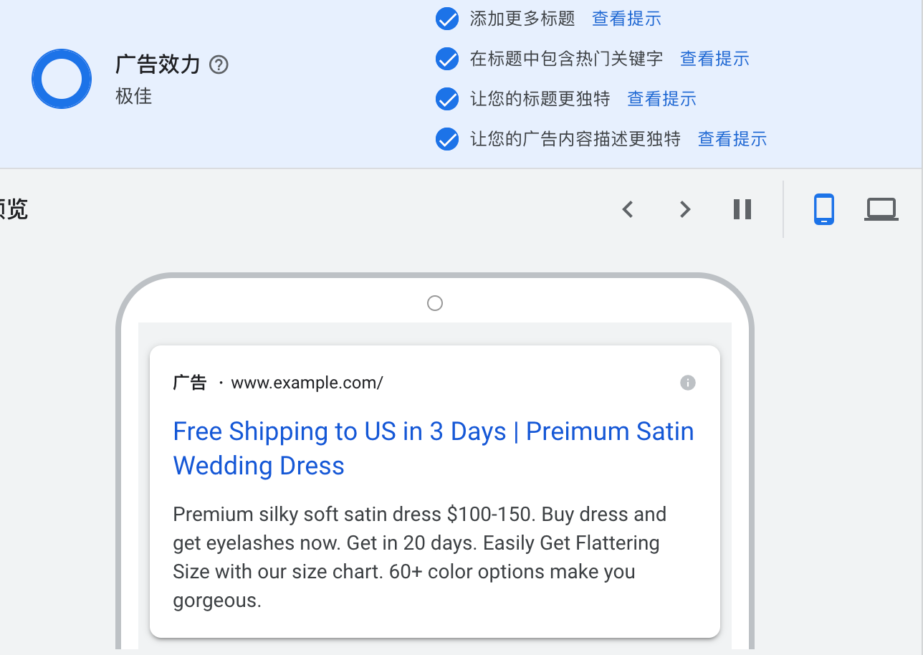
Gallery

文案2B
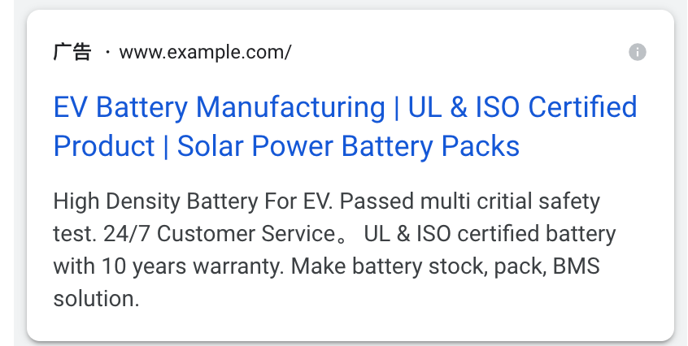
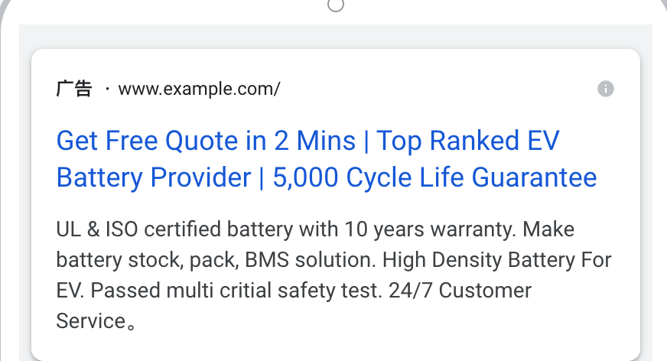
What exactly people can expect if they click on your ads |  |  | 电池
General 基本属性 | 字数 | Unility 实用性 | 字数 | After Sale 售后服务 | 字数 | Lead Time 交付速度 | 字数 | Product & Service 产品和服务 | 字数 | 描述 | 字数 | 标题1 | 埋词
产品类别 |  | Safe 安全 |  | Maintenance 保养 （保质期、保养费） |  | Delivery & Shipping |  | Pricing |  |  |  | 标题2 | 埋词
电池组装 |  | Battery life 电池寿命 |  | Support 支持 |  |  |  | 资质 | Certification |  |  | 标题3 | 埋词 | 关键字 + buy / for sale / clearance
电池管理系统 |  | Application 应用场景 |  |  |  |  |  | 证书 | Trust |  |  | 标题4 | 埋词
 |  | Performance 性能 |  |  |  |  |  | 合作伙伴 | Experience |  |  | 标题5 | 埋词
 |  |  |  |  |  |  |  |  | New | Innovative |  |  | 标题6 | 埋词
 |  |  |  |  |  |  |  |  | Advanced Tech |  |  | 标题7 | 埋词
 |  |  |  |  |  |  |  |  | Process |  |  | 标题8 | 埋词
 |  |  |  |  |  |  |  |  | Procedure |  |  | 标题9 | 基本属性
 |  |  |  |  |  |  |  |  |  |  |  | 标题10 | 实用性
Top Li EV Battery Manufacturer | 30 | 5,000 Cycle Life Guarantee | 26 | Maintenance Fee Free | 20 | Top Lead Time 30 Days | 21 | UL & ISO Certified Product | 26 |  | 0 | 标题11 | 售后服务
EV Battery Manufacturing | 24 | 15+ Years Design Life | 21 | 10 Years Warranty | 17 |  | 0 | Get Free Quote in 2 Mins | 24 |  | 0 | 标题12 | 交付速度
BMS & Battery Stock Solution | 28 | EV Battery for Harsh Condition | 30 | Life-long Technology Support | 28 |  | 0 | 20+Ye. Professional Experience | 30 |  | 0 | 标题13 | 产品和服务
EV Battery Module Assembly | 26 | 100A Battery Stock | 19 |  | 0 |  | 0 | See Our Battery Partners | 24 |  | 0 | 标题14 | 产品和服务
Li-ion EV Battery Manufacturer | 30 | High Density Battery For EV | 27 |  | 0 |  | 0 | 24/7 Customer Service | 21 |  | 0 | 标题15 | 实用性
 | 0 | Supply Battery for BEV & HEV | 28 |  | 0 |  | 0 |  | 0 |  | 0
 |  | Battery & Safety Integration | 28 |  |  |  |  |  |  |  |  | 描述 | 从业年限、产品分类、产品款式、促销信息、运费政策、运输时效

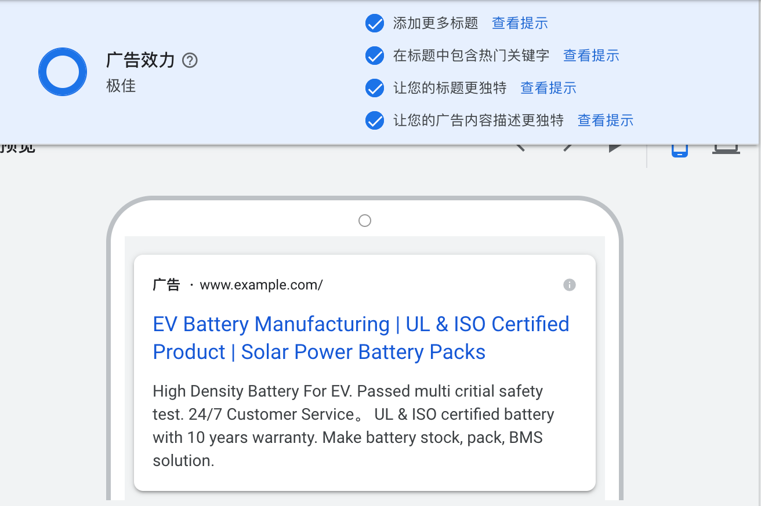

Factory Image 工厂图 |  | Results 产品图 |  | 政策主题页 |  | 政策主题页 |  | Partner Brand
Production Line Image 产品线图 |  | Product Photo |  |  |  | 发货信息 |  | Certification
 |  | Images |  |  |  |  |  | Chat Access
 |  | Gallery

